Hoja1
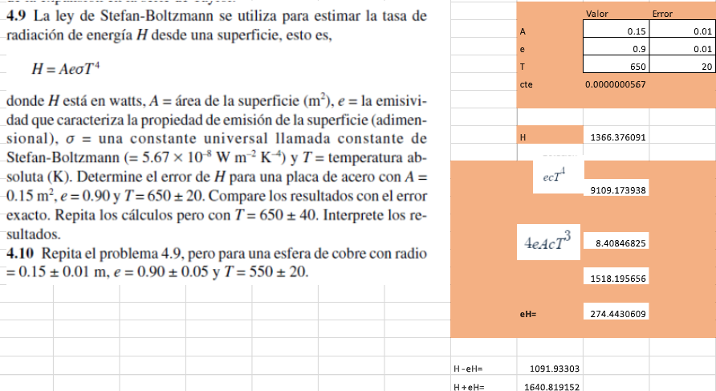
UNIV. VILLCA MAMANI MARIA BELEN | Parámetro | Valor | Error
EJERCICIO 1 | A | 0.15 | 0.01
 | e | 0.9 | 0.05
 | T | 650 | 20
 | cte | 5.67E-08 | N/A

 | eH: |  | 274.44303607
 | H |  | 1366.3760906
 | Error relativo en A: |  | 0.0044444444444
 | Error relativo en e: |  | 0.0030864197531
 | Error relativo en T: |  | 0.015147928994
 | Error relativo total: |  | 0.15059479802
 | Error absoluto en H: |  | 205.76913139
 | H -eH: |  | 1091.9330546
 | H +eH: |  | 1640.8191267

EJERCICIO 2 | X_base | 1
 | x-eval | 3
 | f(1) | -62
 | f'(1) | 70
 | f''(1) | 138
 | f'''(1) | 150
 | Taylor 0 | -62
 | Taylor 1 | 78
 | Taylor 2 | 354
 | Taylor 3 | 554
 | f(3) | 554
 | Error 0 | 111.19133574
 | Error 1 | 85.920577617
 | Error 2 | 36.101083032
 | Error 3 | 0

EJERCICIO 3

 | Valor X: |  |  | 2.5
 | Punto base x0: |  |  | 1
 | Diferencia(x-x0): |  |  | 1.5
 | f(1) |  |  | 0
 | Primer derivado |  |  | 1.5
 | Segundo termino |  |  | -1.125
 | Tercer término: |  |  | 1.125
 | Cuarto término: |  |  | -1.265625
 | Suma total de la serie: |  |  | 0.234375
 | Valor exacto: |  |  | 0.91629073187
 | Error porcentual: |  |  | 74.421328095

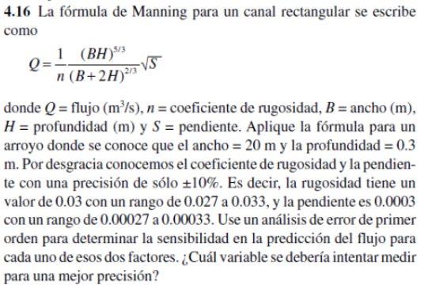
EJERCICIO 4
 |  |  | B | 20
 |  |  | H | 0.3
 |  |  | n | 0.03
 |  |  | S | 0.0003
 |  | Valor mínimo de n |  | 0.027
 |  | Valor máximo de n |  | 0.033
 |  | Valor mínimo de S |  | 0.00027
 |  | Valor máximo de S |  | 0.00033

 |  | Flujo de Q |  | 0.073888937684

 |  | Flujo con n minimo y S central |  |  | 0.082098819649
 |  | Flujo con n máximo y S central: |  |  | 0.067171761531
 |  | Flujo con S minimo y n central: |  |  | 0.070097201091
 |  | Flujo con S máximo y n central: |  |  | 0.077495371625
 |  | Sensibilidad para rugosidad n : |  |  | 18.181818182
 |  | Sensibilidad para rugosidad S : |  |  | 5.6072036647

